Sheet1
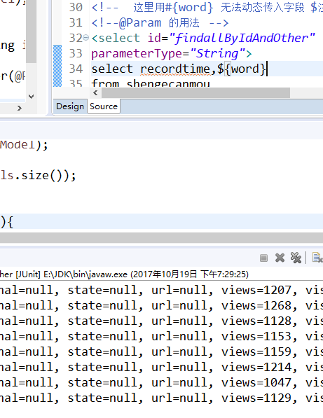
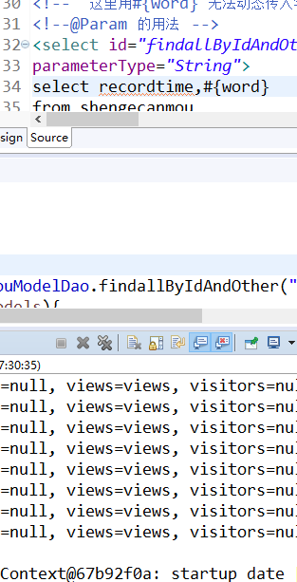
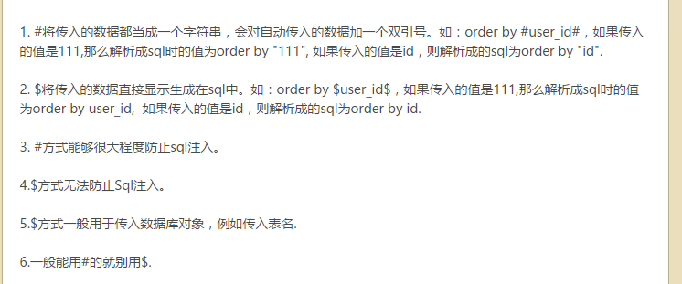
关于# 和 $ 中实用的问题

同样的句式 ，$keyword 却会报错



于是我加了

@Param ???

以下解释

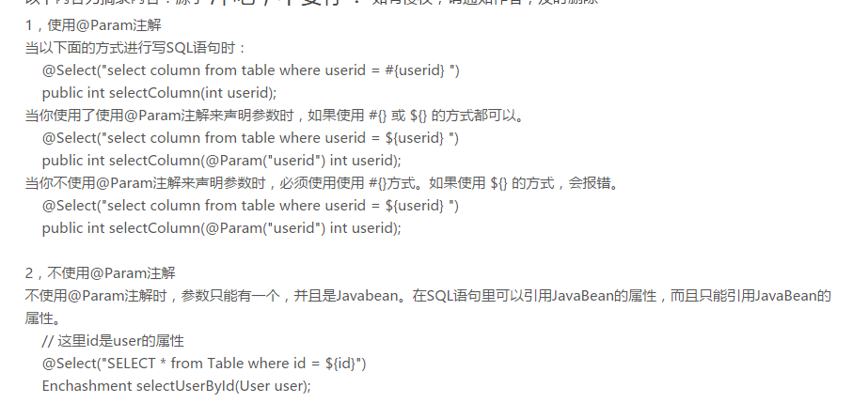

 | # 和 $ 的实用上的 另一个问题 | 在表名上 用 #不能生效

